BANNER APBDES 2026
ANGGARAN PENDAPATAN DAN BELANJA KALURAHAN
KALURAHAN NGLORO KAPANEWON SAPTOSARI
KABUPATEN GUNUNGKIDUL DAERAH ISTIMEWA YOGYAKARTA
TAHUN ANGGARAN 2026
Sesuai Dengan Peraturan Kalurahan Ngloro Nomor 8 Tahun 2025 Tentang Anggaran Pendapatan dan Belanja Kalurahan Tahun Anggaran 2026

PENDAPATAN, BELANJA, DAN PEMBIAYAAN KALURAHAN : |  |  |  | RINCIAN BELANJA KALURAHAN :

PENDAPATAN KALURAHAN |  |  |  | 1. BIDANG PENYELENGGARAAN PEMERINTAHAN DESA |  |  |  | 46.56% | 3. BIDANG PEMBINAAN KEMASYARAKATAN |  |  | 2.01%
 |  | Pendapatan Asli Kalurahan | Rp31,475,000.00 |  |  | Rp975,411,066.00 |  |  |  |  | Rp42,081,594.00
 |  | Pendapatan Transfer | Rp2,212,356,300.00 | Sub Bidang Penyelenggaraan Belanja Siltap, Tunjangan dan Operasional Pemerintahan Desa |  |  |  | Rp656,978,766.00 | Sub Bidang Ketenteraman, Ketertiban Umum dan Perlindungan Masyarakat |  |  | Rp4,800,000.00
 |  | Pendapatan Lain-Lain | Rp2,410,000.00 |  | Penyediaan Pengahasilan Tetap dan Tunjangan Kepala Desa |  |  | Rp23,855,000.00 |  | Koordinasi Pembinaan Keamanan, Ketertiban dan Perlindungan Masyarakat Skala Lokal Desa |  | Rp4,800,000.00
 |  |  |  |  | Penyediaan Penghasilan Tetap dan Tunjangan Perangkat Desa |  |  | Rp430,430,000.00
 | JUMLAH PENDAPATAN |  | Rp2,246,241,300.00 |  | Penyediaan Jaminan Sosial bagi Kepala Desa dan Perangkat Desa |  |  | Rp30,639,816.00 | Sub Bidang Kebudayaan dan Keagamaan |  |  | Rp26,964,000.00
 |  |  |  |  | Penyediaan Operasional Pemerintah Desa (ATK, Honor PKPKD dan PPKD dll) |  |  | Rp52,679,214.00 |  | Penyelenggaraan Festival Kesenian, Adat/Kebudayaan, dan Keagamaan (HUT RI, Raya Keagamaan dll) |  | Rp6,000,000.00
 |  |  |  |  | Penyediaan Tunjangan BPD |  |  | Rp61,047,780.00 |  | Pemberian stimulan kegiatan keagamaan |  | Rp4,320,000.00
BELANJA |  |  |  |  | Penyediaan Operasional BPD (rapat, ATK, Makan Minum, Pakaian Seragam dll) |  |  | Rp2,589,208.00 |  | Pelaksanaan upacara adat/tradisi daerah tingkat desa |  | Rp11,110,000.00
 |  |  |  |  | Penyediaan Insentif/ Operasional RT/RW |  |  | Rp26,651,860.00 |  | Pembinaan dan pengembangan Desa Budaya |  | Rp5,534,000.00
 |  |  |  |  | Penyediaan Operasional Pemerintah Desa yang bersumber dari Dana Desa |  |  | Rp29,085,888.00
BELANJA KALURAHAN |  |  |  | Sub Bidang Penyediaan Sarana Prasarana Pemerintahan Desa |  |  |  | Rp189,268,000.00
 |  |  |  |  | Penyediaan Sarana (Aset Tetap) Perkantoran/Pemerintahan |  |  | Rp7,820,000.00 | Sub Bidang Kelembagaan Masyarakat |  |  | Rp10,317,594.00
 |  | Bidang Penyelenggaraan Pemerintahan Kalurahan | Rp975,411,066.00 |  | Pembangunan/Rehabilitasi/Peningkatan Gedung/Prasarana Kantor Desa |  |  | Rp173,748,000.00
 |  |  |  |  | Rehabilitasi/Pemeliharaan Kendaraan Dinas/Operasional |  |  | Rp2,750,000.00 |  | Operasional LPMD dan/atau LPMD |  | Rp2,157,594.00
 |  | Bidang Pelaksanaan Pembangunan Kalurahan | Rp941,005,524.00 |  | Penyediaan jasa perbaikan/servis peralatan kerja |  |  | Rp4,950,000.00 |  | Operasional PKK |  | Rp8,160,000.00

 |  | Bidang Pembinaan Kemasyarakatan Kalurahan | Rp42,081,594.00 | Sub Bidang Pengelolaan Administrasi Kependudukan, Pencatatan Sipil, Statistik, dan Kearsipan |  |  |  | Rp3,554,200.00 | 4. BIDANG PEMBERDAYAAN MASYARAKAT |  |  | 1.82%
 |  |  |  |  | Pendataan keluarga/rumah tangga miskin |  |  | Rp3,554,200.00
 |  | Bidang Pemberdayaan Masyarakat Kalurahan | Rp38,166,000.00 |  |  |  |  |  |  |  | Rp38,166,000.00

 |  |  |  | Sub Bidang Penyelenggaraan Tata Praja Pemerintahan, Perencanaan, Keuangan dan Pelaporan |  |  |  | Rp125,610,100.00
 |  | Bidang Penanggulangan Bencana, Darurat dan Mendesak Kalurahan | Rp98,151,780.00 |  | Penyelenggaraan Musyawarah Perencanaan Desa/Pembahasan APBDes (Reguler) |  |  | Rp3,227,912.00 | Sub Bidang Pertanian dan Peternakan |  |  | Rp4,365,000.00
 |  |  |  |  | Penyelenggaraan Musyawarah Desa Lainnya (Musdus, Rembug desa non Reguler) |  |  | Rp11,725,800.00 |  | Lain lain Kegiatan Sub Bidang Pertanian dan Peternakan |  | Rp4,365,000.00
 |  |  |  |  | Penyusunan Dokumen Perencanaan Desa (RPJMDesa/RKPDesa dll) |  |  | Rp8,965,888.00
 |  | JUMLAH BELANJA | Rp2,094,815,964.00 |  | Penyusunan Dokumen Keuangan Desa (APBDes, APBDes Perubahan, LPJ dll) |  |  | Rp6,950,000.00
 |  |  |  |  | Pengelolaan Administrasi/Inventarisasi/ Penilaian Aset Desa |  |  | Rp3,735,000.00 | Sub Bidang Peningkatan Kapasitas Aparatur Desa |  |  | Rp8,780,000.00
 |  | SURPLUS (DEFISIT) | 151,425,336 |  | Penyusunan Laporan Kepala Desa, LPPDesa dan Informasi Kepada Masyarakat |  |  | Rp2,300,000.00 |  | Peningkatan Kapatitas Perangkat Desa |  | Rp6,715,000.00
 |  |  |  |  | Pengembangan Sistem Informasi Desa |  |  | Rp5,045,000.00 |  | Peningkatan Kapatitas BPD |  | Rp2,065,000.00
 |  |  |  |  | Dukungan dan sosialisasi pelaksanaan pilkades, pemilihan ka.kewilayahan dan BPD |  |  | Rp71,730,500.00
 |  |  |  |  | Penyusunan Laporan Keuangan bulanan/SPJ dan Semestaran |  |  | Rp2,110,000.00 | Sub Bidang Koperasi, Usaha Micro Kecil dan Menengah (UMKM) |  |  | Rp25,021,000.00
PEMBIAYAAN |  |  |  | Penghargaan Purna Tugas bagi Aparatur Pemerintahan Desa |  |  |  | Rp9,820,000.00 |  | Pelatihan Manajemen/KUD/UMKM |  | Rp3,355,000.00
 |  |  |  |  |  |  |  |  |  | Lain-lain Sub Bidang Koperasi, Micro Usaha dan Menengah (UMKM) |  | Rp21,666,000.00
PEMBIAYAAN KALURAHAN

 |  | Penerimaan pembiayaan | Rp73,574,664.00 | 2. BIDANG PELAKSANAAN PEMBANGUNAN DESA |  |  |  | 44.92%
 |  | SILPA Tahun Sebelumnya | Rp73,574,664.00 |  |  |  | Rp941,005,524.00
 |  | Pengeluaran Pembiayaan | Rp225,000,000.00 | Sub Bidang Pendidikan |  |  |  | Rp8,000,000.00
 |  |  |  |  | Penyelenggaraan PAUD/TK/TPA/TKA/TPQ/ Madrasah Non Formal Milik Desa (Honor, Pakaian dll) |  |  | Rp8,000,000.00
 |  | Penyertaan Modal BUM Desa | Rp225,000,000.00
 |  | Penyertaan Modal Bumdesma | Rp-
 |  | PEMBIAYAAN NETTO | -Rp151,425,336.00
 |  |  |  | Sub Bidang Kesehatan |  |  |  | Rp94,925,000.00
 |  | SISA LEBIH/(KURANG) PEMBIAYAAN ANGGARAN | Rp- |  | Penyelenggaraan Posyandu (Makanan Tambahan, Kls Bumil, Lansia, Insentif) |  |  | Rp9,750,000.00
 |  |  |  |  | Penyelenggaraan Desa Siaga Kesehatan |  |  | Rp33,575,000.00 | 5. BIDANG PENANGGULANGAN BENCANA, DARURAT DAN MENDESAK DESA |  |  | 4.69%
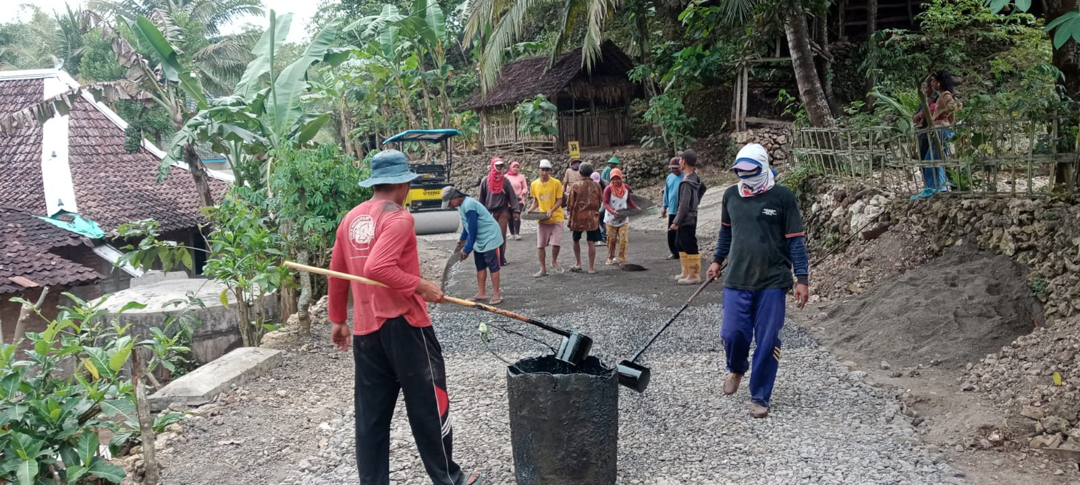
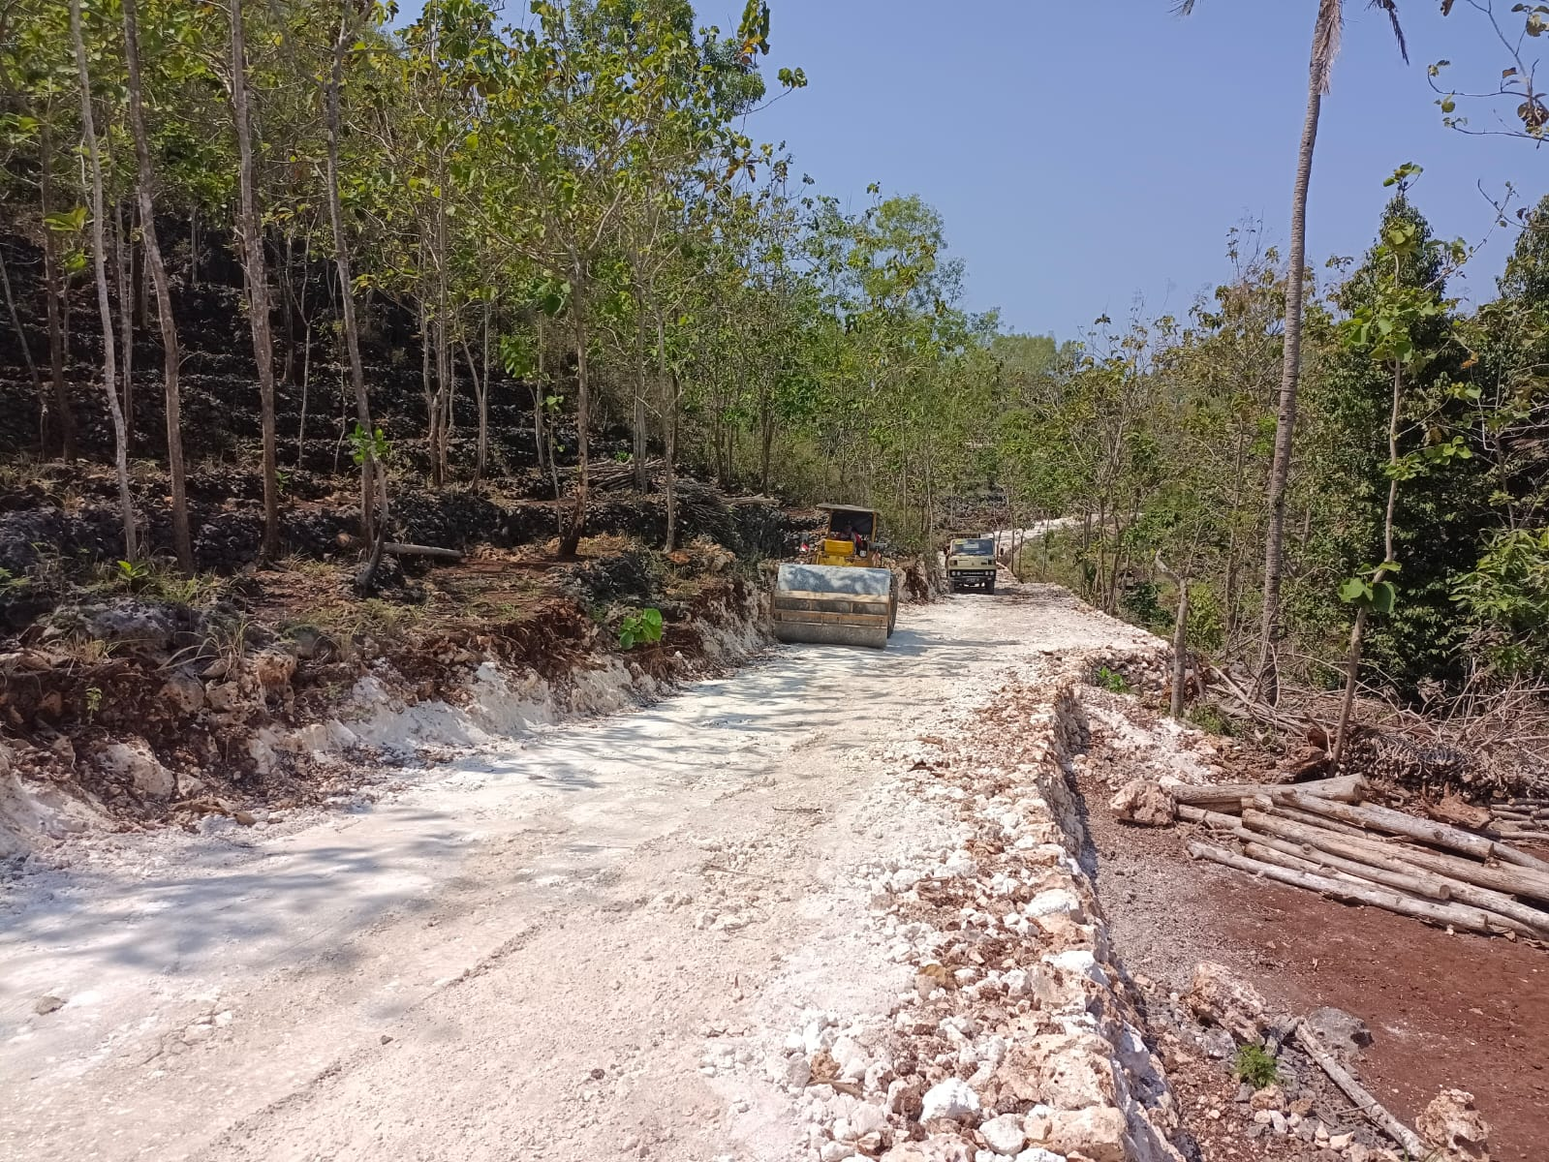
 |  |  |  |  | Pemberian makanan tambahan untuk balita/siswa PAUD |  |  | Rp4,700,000.00
 |  |  |  |  | Insentif kader kesehatan/KB |  |  | Rp46,900,000.00
 |  |  |  |  |  |  |  |  |  |  | Rp98,151,780.00
 |  |  |  |  |  |  |  |  | Sub Bidang Penanggulangan Bencana |  |  | Rp33,351,780.00
 |  |  |  |  |  |  |  |  |  | Kegiatan Penanggulanan Bencana |  | Rp33,351,780.00
 |  |  |  |  |  |  |  |  | Sub Bidang Keadaan Mendesak |  |  | Rp64,800,000.00
 |  |  |  | Sub Bidang Pekerjaan Umum dan Penataan Ruang |  |  |  | Rp554,994,052.00 |  | Penanganan Keadaan Mendesak |  | Rp64,800,000.00
 |  |  |  |  | Pemeliharaan Gedung/Prasarana Balai Desa/Balai Kemasyarakatan |  |  | Rp98,590,296.00
 |  |  |  |  | Pembangunan/Rehabilitasi/Peningkatan/Pengerasan Jalan Desa**) |  |  | Rp456,403,756.00

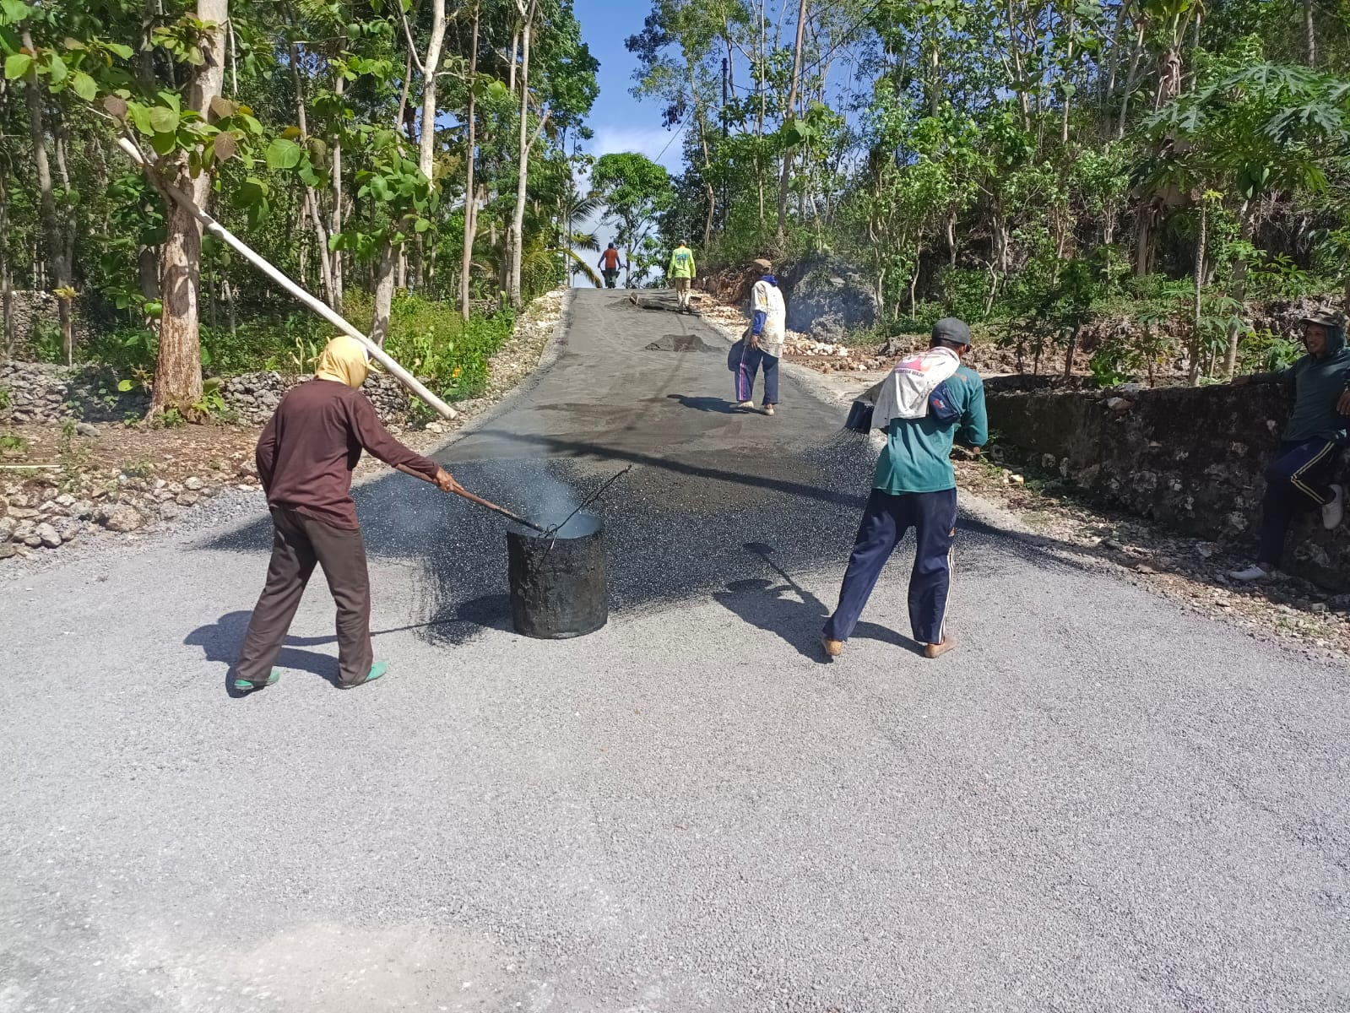
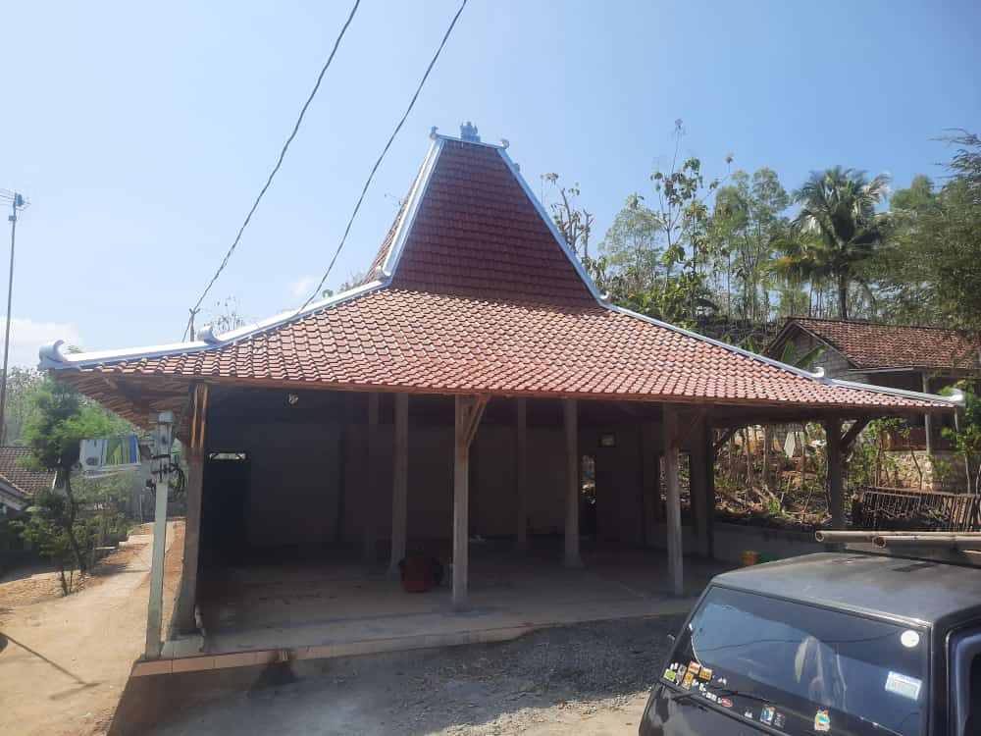
 |  |  |  | Sub Bidang Kawasan Pemukiman |  |  |  | Rp279,086,472.00
 |  |  |  |  | Dukungan Pelaksanaan Program Pembangunan/Rehab Rumah Tidak Layak Huni GAKIN |  |  | Rp195,000,000.00
 |  |  |  | Pemeliharaan sumber air bersih milik desa (mata air, penampung air, sumur bor dll) |  |  |  | Rp25,475,000.00 | JUMLAH BELANJA |  |  | Rp2,094,815,964.00
 |  |  |  |  | Pemeliharaan sanitasi pemukiman (gorong-gorong, selokan, parit diluar prasarana jalan) |  |  | Rp8,811,472.00 | SURPLUS/DEFISIT |  |  | Rp151,425,336.00
 |  |  |  |  | pemeliharaan fasilitas jamban umum/MCK Umum dll |  |  | Rp45,000,000.00
 |  |  |  |  | Pemeliharaan sistem pembuangan air limbah (drainase, air limbah rumah tangga) |  |  | Rp4,800,000.00 | PEMBIAYAAN
 |  |  |  | Sub Bidang Perhubungan, Komunikasi dan Informatika |  |  |  | Rp4,000,000.00
 |  |  |  |  | Penyelenggaraan Informasi Publik Desa (Poster, Baliho Dll) |  |  | Rp4,000,000.00 | PENERIMAAN PEMBIAYAAN |  |  | Rp73,574,664.00

 |  |  |  |  |  |  |  |  | Silpa Tahun 2025 |  |  | Rp73,574,664.00
 |  |  |  |  |  |  |  |  | PENGELUARAN PEMBIAYAAN |  |  | Rp225,000,000.00
 |  |  |  |  |  |  |  |  | Penyertaan Modal BUMDES |  |  | Rp225,000,000.00
 |  |  |  |  |  |  |  |  | PEMBIAYAAN NETTO |  |  | Rp(151,425,336.00)
 |  |  |  |  |  |  |  |  | SISA LEBIH/(KURANG) PEMBIAYAAN ANGGARAN |  |  | Rp-

